印刷時・PDF化の注意
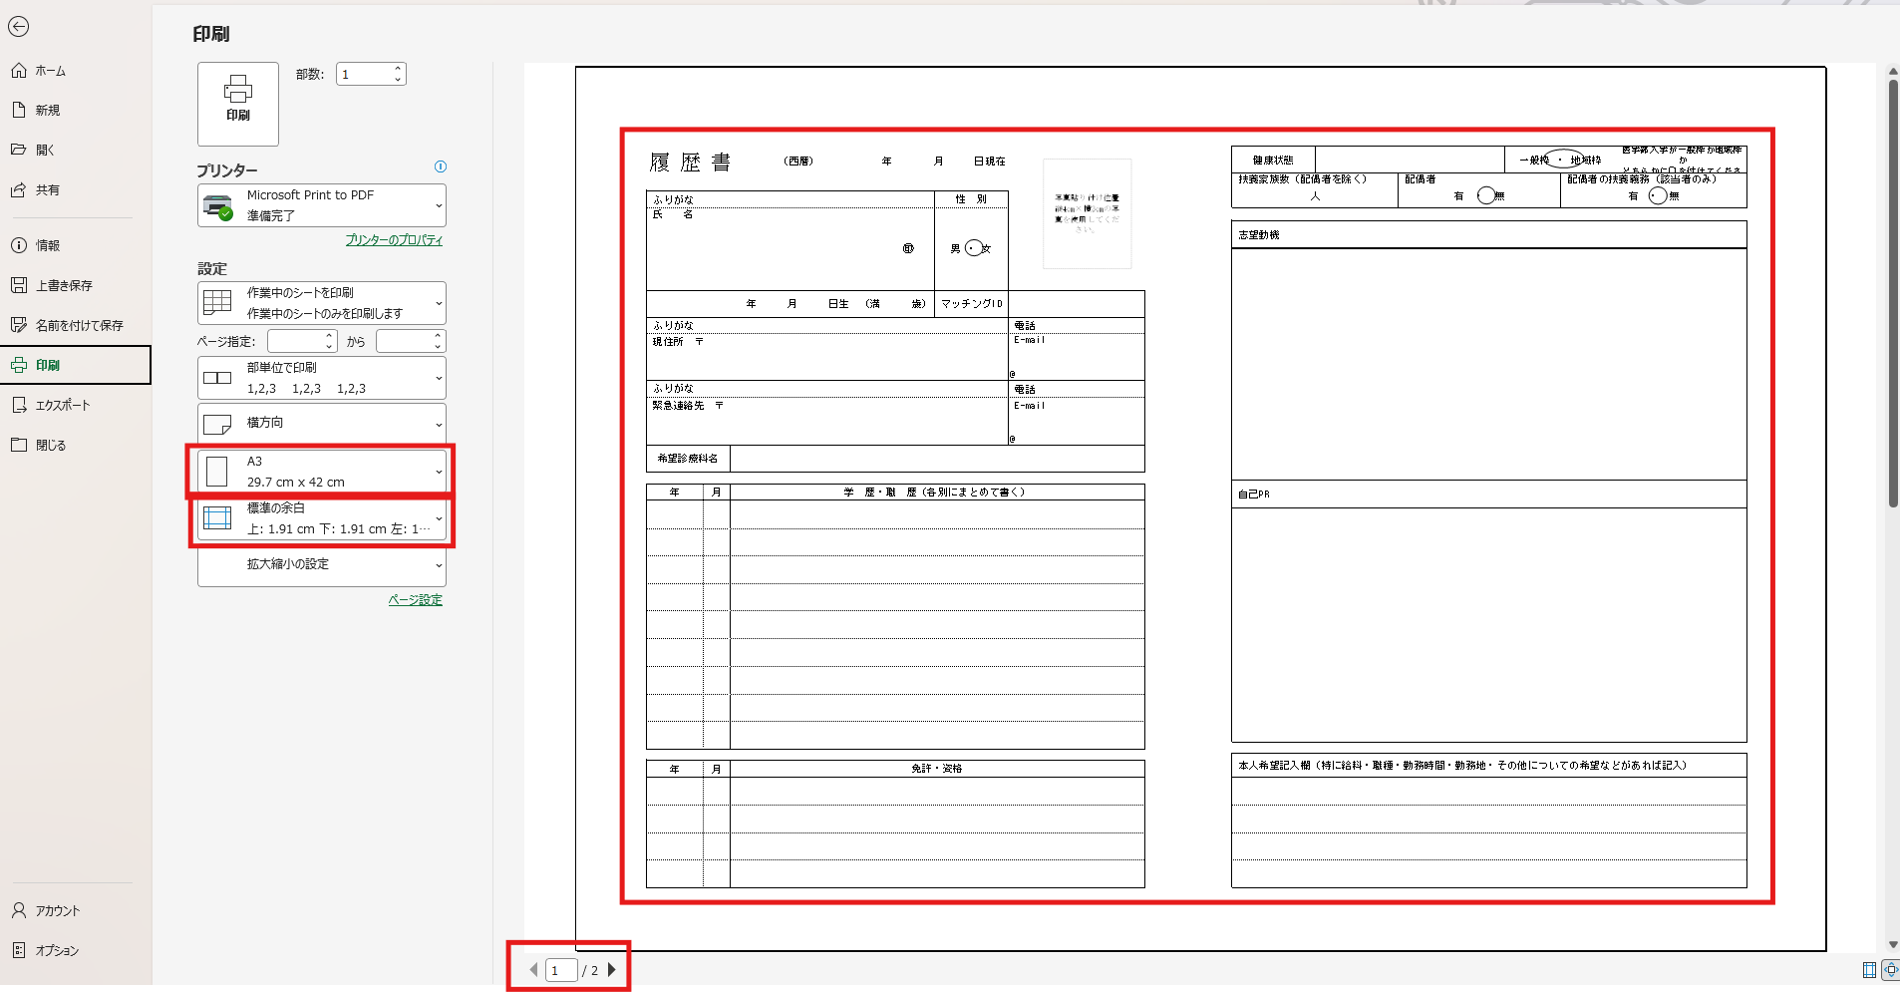
①
②
③
④
印刷時・PDF化の注意点

 | 確認するところ | 設定 | 表示状況
 | ①用紙設定 | A3用紙
 |  | ※携帯利用の場合、A4×2ページでも可

 | ②全体が見切れていないか | ページ下部のページ数 | 1/〇ページ

①

 | ③見切れていた場合 | 余白設定を修正 | 標準の余白

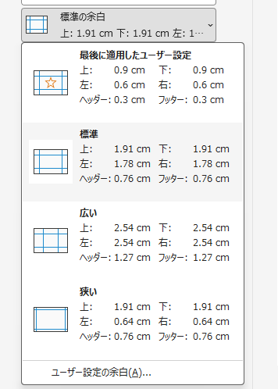
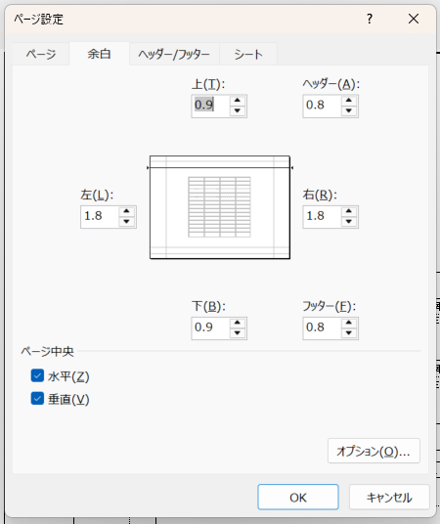
 |  | ユーザー設定の余白

 |  | 上下の余白のミリ数を調整 | 1.91cm⇒0.9cm等
 |  | 必要なら左右の余白の調整 | 1.8cm⇒0.64cm等

 |  | ページ中央 | 水平と垂直は両方チェックを入れる

 | ④最終チェック
 | 記載内容や項目名など、文字が見切れていないか

 | ⑤見切れていた場合 | ホームタブの「折り返して全体を表示する」を活用するか、改行で調整する
 |  | それでもだめな場合は、行の横幅を調整する。
 |  | 文章をブラッシュアップし短くする等の対応を行う。

一般的な様式
写真貼り付け位置
縦4cm×横3cmの写真を使用してください。
履 歴 書 |  | （西暦） 年 月 日現在 |  |  |  | 年 | 月 | 免 許 ・ 資 格

ふりがな |  |  |  | 性 別
氏 名 |  |  | ㊞ | 男 ・ 女

年 月 日生 （満 歳） |  |  |  | マッチングID |  | 健康状態 |  |  |  | 一般枠 ・ 地域枠 |  | 医学部入学が一般枠か地域枠か どちらかに〇を付けてください

ふりがな |  |  |  |  | 電話 | 扶養家族数（配偶者を除く） |  |  | 配偶者 |  | 配偶者の扶養義務（該当者のみ）
 |  |  |  |  |  | 人 |  |  | 有 ・ 無 |  | 有 ・ 無
現住所 〒 |  |  |  |  | E-mail
 |  |  |  |  | @
 |  |  |  |  |  | 志望の動機、特技、好きな学科、アピールポイントなど

ふりがな |  |  |  |  | 電話

緊急連絡先 〒 |  |  |  |  | E-mail
 |  |  |  |  | @

希望診療科名

年 | 月 | 学 歴 ・ 職 歴（各別にまとめて書く）

 |  |  |  |  |  | 本人希望記入欄（特に給料・職種・勤務時間・勤務地・その他についての希望などがあれば記入）

資格・スキルをアピール
写真貼り付け位置
縦4cm×横3cmの写真を使用してください。
履 歴 書 |  | （西暦） 年 月 日現在 |  |  |  | 免許・資格に関する特記事項

ふりがな |  |  |  | 性 別
氏 名 |  |  | ㊞ | 男 ・ 女

年 月 日生 （満 歳） |  |  |  | マッチングID |  | 健康状態 |  | 一般枠 ・ 地域枠 |  | 医学部入学が一般枠か地域枠か どちらかに〇を付けてください

ふりがな |  |  |  |  | 電話 | 扶養家族数（配偶者を除く） | 配偶者 |  | 配偶者の扶養義務（該当者のみ）
現住所 〒 |  |  |  |  | E-mail | 人 | 有 ・ 無 |  | 有 ・ 無
 |  |  |  |  | @

 |  |  |  |  |  | 志望動機
ふりがな |  |  |  |  | 電話

緊急連絡先 〒 |  |  |  |  | E-mail

 |  |  |  |  | @

希望診療科名

年 | 月 | 学歴 ・ 職歴 （各別にまとめて書く）

 |  |  |  |  |  | 自己PR・特技など

 |  |  |  |  |  | 本人希望記入欄 （特に給料、職種、勤務時間、勤務地、その他についての希望などがあれば記入）
年 | 月 | 免許 ・ 資格

まんべんなくアピール
写真貼り付け位置
縦4cm×横3cmの写真を使用してください。
履 歴 書 |  | （西暦） 年 月 日現在 |  |  |  | 健康状態 |  | 一般枠 ・ 地域枠 |  | 医学部入学が一般枠か地域枠か どちらかに〇を付けてください
 |  |  |  |  |  | 扶養家族数（配偶者を除く） | 配偶者 |  | 配偶者の扶養義務（該当者のみ）
 |  |  |  |  |  | 人 | 有 ・ 無 |  | 有 ・ 無
ふりがな |  |  |  | 性 別
氏 名 |  |  | ㊞ | 男 ・ 女
 |  |  |  |  |  | 志望動機

年 月 日生 （満 歳） |  |  |  | マッチングID

ふりがな |  |  |  |  | 電話

現住所 〒 |  |  |  |  | E-mail
 |  |  |  |  | @

ふりがな |  |  |  |  | 電話

緊急連絡先 〒 |  |  |  |  | E-mail
 |  |  |  |  |  | 自己PR
 |  |  |  |  | @

希望診療科名

年 | 月 | 学歴 ・ 職歴 （各別にまとめて書く）

 |  |  |  |  |  | 趣味・特技

 |  |  |  |  |  | 本人希望記入欄 （特に給料、職種、勤務時間、勤務地、その他についての希望などがあれば記入）
年 | 月 | 免許 ・ 資格

色んなことをアピール
写真貼り付け位置
縦4cm×横3cmの写真を使用してください。

履 歴 書 |  | （西暦） 年 月 日現在 |  |  |  | 健康状態 |  | 一般枠・地域枠 |  | 医学部入学が一般枠か地域枠か どちらかに〇を付けてください
 |  |  |  |  |  | 扶養家族数（配偶者を除く） | 配偶者 |  | 配偶者の扶養義務（該当者のみ）
ふりがな |  |  |  | 性 別 |  | 人 | 有 ・ 無 |  | 有 ・ 無
氏 名 |  |  | ㊞ | 男 ・ 女

 |  |  |  |  |  | 趣味・特技

年 月 日生 （満 歳） |  |  |  | マッチングID

ふりがな |  |  |  |  | 電話

現住所 〒 |  |  |  |  | E-mail

 |  |  |  |  | @

 |  |  |  |  |  | 長所・短所

ふりがな |  |  |  |  | 電話

緊急連絡先 〒 |  |  |  |  | E-mail
 |  |  |  |  | @

希望診療科名

 |  |  |  |  |  | 志望動機

年 | 月 | 学 歴 ・ 職 歴（各別にまとめて書く）

 |  |  |  |  |  | 自己PR

 |  |  |  |  |  | 10年後の目標

 |  |  |  |  |  | 本人希望記入欄（特に給料・職種・勤務時間・勤務地・その他についての希望などがあれば記入）
年 | 月 | 免許 ・ 資格

志望動機をしっかりとアピール
写真貼り付け位置
縦4cm×横3cmの写真を使用してください。
 |  |  |  |  |  | 健康状態 |  | 一般枠 ・ 地域枠 |  | 医学部入学が一般枠か地域枠か どちらかに〇を付けてください
履 歴 書 |  | （西暦） 年 月 日現在
 |  |  |  |  |  | 扶養家族数（配偶者を除く） | 配偶者 |  | 配偶者の扶養義務（該当者のみ）
 |  |  |  |  |  | 人 | 有 ・ 無 |  | 有 ・ 無
ふりがな |  |  |  | 性 別
氏 名 |  |  | ㊞ | 男 ・ 女
 |  |  |  |  |  | 志望動機

年 月 日生 （満 歳） |  |  |  | マッチングID

ふりがな |  |  |  |  | 電話

現住所 〒 |  |  |  |  | E-mail
 |  |  |  |  | @

ふりがな |  |  |  |  | 電話

緊急連絡先 〒 |  |  |  |  | E-mail
 |  |  |  |  | @

希望診療科名

 |  |  |  |  |  | 自己PR
年 | 月 | 学 歴・職 歴（各別にまとめて書く）

 |  |  |  |  |  | 本人希望記入欄（特に給料・職種・勤務時間・勤務地・その他についての希望などがあれば記入）
年 | 月 | 免許・資格

